상품제안서
돋보기 교육용 무소음 벽시계 | 상품코드: F19168

 |  |  |  |  |  |  | 02-412-0044 | www.easy1.co.kr
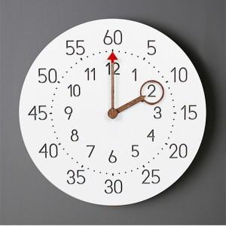 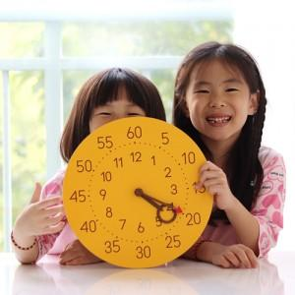 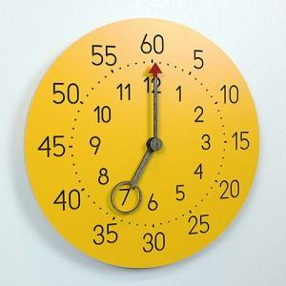

【상세/제작정보】

【인쇄/포장옵션】 | 레이저 / 포장불가능

【공급단가】 | 수량 | 50~ | 100~ | 500~ | 1,000~ | 3,000~
*VAT별도 | 단가 | 13,500원 | 13,000원 | 12,500원 | 12,000원 | 11,700원

【상품 URL】 | https://dev.easy1.co.kr:443/src/goods_detail.php?gdno=19168

